EMPRESA
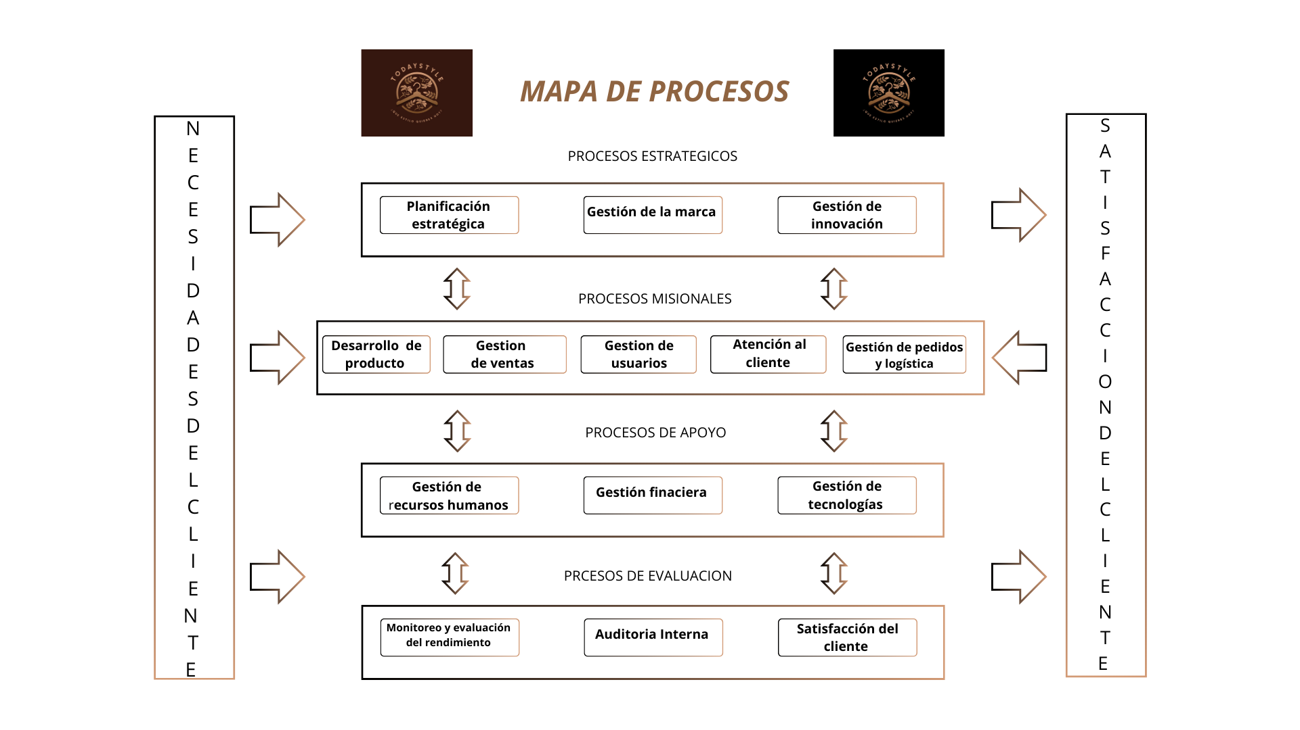
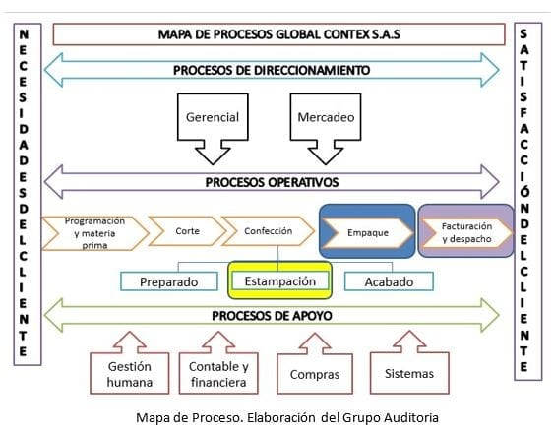
DATOS DE EMPRESA

NOMBRE | todaystyle.com.co | ¿que estilo quieres hoy?
MISION | Ofrecer la mejor experiencia de interaccion con la interfaz web al usuario final , de tal manera que pueda obtener a detalle caracteristicas relevantes de los productos mediante un catalogo de opciones actualizado y listo para cubrir todas sus necesidades

VISON | Llegar hacer la tienda online mas visitada en la web a nivel nacional, garantizando una satisfaction completa al cliente
OBJETIVOS | Incrementar las ventas en un 10 % el próximo año, mejorando y expandiendo la usabilidad del sitio web mediante estrategias de marketing asegurando que el cambio esté generando valor tanto para la empresa como para los clientes.

MAPA DE PROCESOS

CARACTERIZACION PROCESO
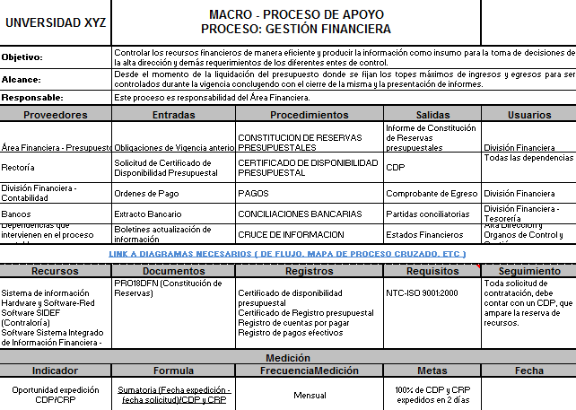
TODAYSTYLE | Proceso: PLANIFICACIÓN ESTRATEGICA |  |  | HU-01 | TODAYSTYLE | Proceso: Gestion de ventas |  |  | HU-01
Objetivo | Gestionar eficientemente solicitudes de compra y de proveedores, mediante control y gestión de inventarios, fidelización de clientes y estudio de mercado, estableciendo metricas e identificando riesgos y mitigarlos, buscando la mejora continua |  |  |  | Objetivo | Optimizar el proceso de ventas mediante la pagina web, para hacerlo eficiente y efectivo, además de incrementar el número de productos vendidos mediante estrategias de marketing y posicionamiento de marcas.
Alcance | Desde el diseño de la pagina donde se busca atraer la atención del cliente, hasta la satisfacción del cliente luego de comprar productos o visitar la pagina |  |  |  | Alcance | Desde la captación de clientes hasta el cierre de la venta, servicio postventa y medición de indicadores de rendimiento
Responsable | El proceso es responsabilidad de los lideres de Gerencia y marketing |  |  |  | Responsable | El proceso es responsabilidad del gerente de ventas
Proveedor | Entradas | Procedimientos | Salidas | Usuarios | Proveedor | Entradas | Procedimientos | Salidas | Usuarios
Gerencia, TICS, Financiera, Área de Marketing | Estudio de mercadeo Informe presupuestal Acta de comité Gerencial Plan estretegico Gerencial Plan de marketing, mercadeo y publicidad | Evaluar el estado actual del negocio, incluyendo fortalezas, debilidades, oportunidades y amenazas (análisis FODA). | Documentación FODA | Gerencia, TICS, Financiera,Área de Marketing, Administrativo | Área de Ventas - Área Financiera | *Datos del proveedor | *Informacion de producto | *Datos detallados del producto | Gerente de ventas - Coordinador contable
Equipo Directivo - Área Financiera - TICS | Recursos internos Informe presupuestal Plan operativo de inversiones | Evaluar disponibilidad de recursos para el proyecto | Balance general | Equipo Directivo - Área Financiera - TICS | Área Financiera - Área de ventas | *Catalogo de productos | *Filtro de busqueda en la pagina | *Criterios de busqueda utilizando categorias *Contenido de calidad | Gerente de ventas - Coordinador contable
Equipo Directivo - TICS | FODA Balance general | Informes de progreso | Definir el plan de mejora de acuerdo a los resultados del FODA y balance general | Equipo Directivo - TICS | Área de Ventas - Área Financiera | *Recepción de mercancia | *Mantener un control de existencia de productos | *Actualización y gestión de inventario | Gerente de ventas - Coordinador contable
Equipo directivo - Área de Marketing - Área Financiera | Balance general | Plan de inventarios | Catalogo de productos Informe de ventas | Equipo directivo - Área de Marketing - Área Financiera | Área de Ventas - Área Financiera | *Gestión de contenido | *Experiencia de usuario | *Recepcion y entrega del producto | Gerente de ventas - Coordinador contable - Clientes
Equipo directivo, Área de calidad | Objetivos organizacionales | Plan de acción | Planeación y actividades a realizar | Equipo directivo , Área de calidad
Todas las áreas de la empresa | FODA plan de acción plan de inventario Informe de ventas Balance general | Indicadores de desempeño | Informe de gestión | Todas las áreas de la empresa | Recursos | Documentos | Registros | Requisitos | Seguimiento
 |  |  |  |  | Infraestructura Desarrollo de software | Documentación del código y funcionalidades para los desarrolladores Plan de desarrollo Informe de gestión | Guia y estandares para la programación Formato de seguimiento y evaluación de procesos Manuales de calidad | Legales y reglamentarios de comercio NTC - ISO 9001 | El equipo directivo realizará la revisión para aprobación y designación de presupuesto
Recursos | Documentos | Registros | Requisitos | Seguimiento | Medición
Infraestructura Equipos de computo Desarrollo de software | Documentación del código y funcionalidades para los desarrolladores Plan de desarrollo Informe de gestión | Guia y estandares para la programación Formato de seguimiento y evaluación de procesos Manuales de calidad | Legales y reglamentarios de comercio NTC - ISO 9001 | El equipo directivo realizará la revisión para aprobación y designación de presupuesto | Indicador | Formula | Frecuencia Medición | Metas | Fecha
Medición |  |  |  |  | Seguimiento del plan de capacitación | Capacitaciones ejecutadas / Capacitaciones planeadas | Trimestral | 3 capacitaciones al año | (2024-08-16)
Indicador | Formula | Frecuencia Medición | Metas | Fecha
Seguimiento del plan de capacitación | Capacitaciones ejecutadas / Capacitaciones planeadas | Trimestral | 3 capacitaciones al año | (2024-08-16)

 |  |  |  |  |  |  |  |  |  | Actividades o tareas que se desarrollan en el proyecto, en los procesos se desarrollan procedimientos de acuerdo a las necesidades y diseñar el diagrama de flujo, por cada procedimiento se debe diseñar un diagrama de flujo, se deben definir los usuarios.

 |  |  |  |  |  |  |  |  |  |  | 1. crear u catalogo por el administrador
 |  |  |  |  |  |  |  |  |  |  | 2. publicar lel catalogo por el administrador
 |  |  |  |  |  |  |  |  |  |  | 3. vista del catalgo por el cliente
 |  |  |  |  |  |  |  |  |  |  | 4. Seleccionar los productos (carrito de compras, cotizacion...)
 |  |  |  |  |  |  |  |  |  |  | 5. confirmo el pedido y genero una factura...
 |  |  |  |  |  |  |  |  |  |  | 6. recibe y confirma el pago en efectivo por el cliente

 |  |  |  |  |  |  |  |  |  |  | 9. autoriza entrega del pedido
 |  |  |  |  |  |  |  |  |  |  | 10. el vendedor confirma entrega del pedido
 |  |  |  |  |  |  |  |  |  |  | 11. encuesta de satisfacción al cliente...

 |  |  |  |  | SENA C.G.M.L.T.I | Proceso: GESTION DE LA EMPRESA |  |  | HU-02
 |  |  |  |  | Objetivo
SENA C.G.M.L.T.I | Proceso: Voluntarios. |  |  | HU-03 | Alcance
Objetivo |  |  |  |  | Responsable
Alcance |  |  |  |  | Proveedor | Entradas | Procedimientos | Salidas | Usuarios
Responsable
Proveedor | Entradas | Procedimientos | Salidas | Usuarios

 |  |  |  |  | Recursos | Documentos | Registros | Requisitos | Seguimiento

Recursos | Documentos | Registros | Requisitos | Seguimiento | Medición
 |  |  |  |  | Indicador | Formula | Frecuencia Medición | Metas | Fecha
Medición
Indicador | Formula | Frecuencia Medición | Metas | Fecha

 |  |  |  |  | SENA C.G.M.L.T.I | Proceso: Admison de mascotas. |  |  | HU-04
 |  |  |  |  | Objetivo
SENA C.G.M.L.T.I | Proceso: Admison de mascotas. |  |  | HU-05 | Alcance
Objetivo |  |  |  |  | Responsable
Alcance |  |  |  |  | Proveedor | Entradas | Procedimientos | Salidas | Usuarios
Responsable
Proveedor | Entradas | Procedimientos | Salidas | Usuarios

 |  |  |  |  | Recursos | Documentos | Registros | Requisitos | Seguimiento

Recursos | Documentos | Registros | Requisitos | Seguimiento | Medición
 |  |  |  |  | Indicador | Formula | Frecuencia Medición | Metas | Fecha
Medición
Indicador | Formula | Frecuencia Medición | Metas | Fecha

 |  |  |  |  | SENA C.G.M.L.T.I | Proceso: Admison de mascotas. |  |  | HU-06
 |  |  |  |  | Objetivo
 |  |  |  |  | Alcance
 |  |  |  |  | Responsable
 |  |  |  |  | Proveedor | Entradas | Procedimientos | Salidas | Usuarios

 |  |  |  |  | Recursos | Documentos | Registros | Requisitos | Seguimiento

 |  |  |  |  | Medición
 |  |  |  |  | Indicador | Formula | Frecuencia Medición | Metas | Fecha

DIGRAMA DE FLUJO
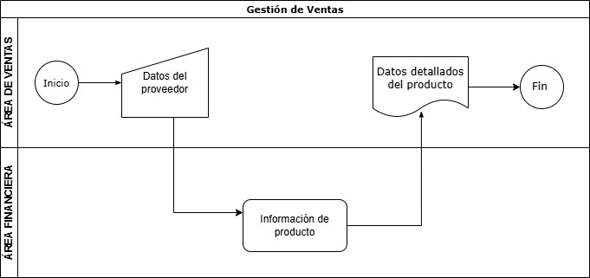
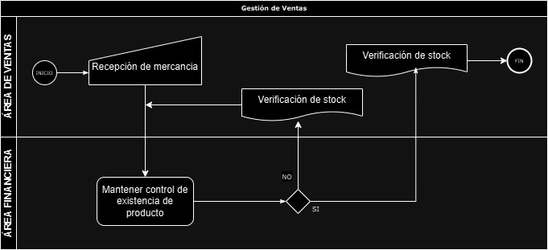

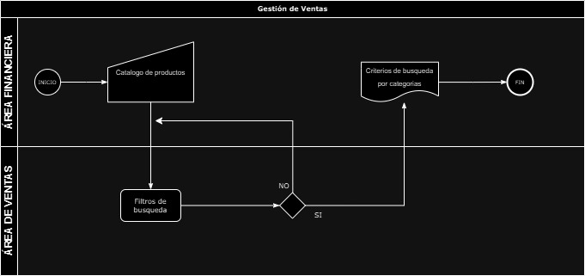
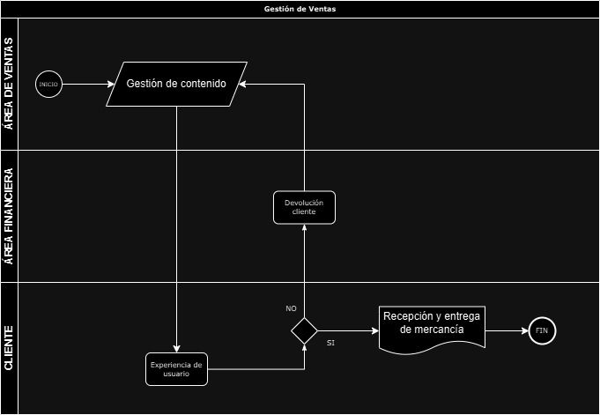

definicion de métricxas
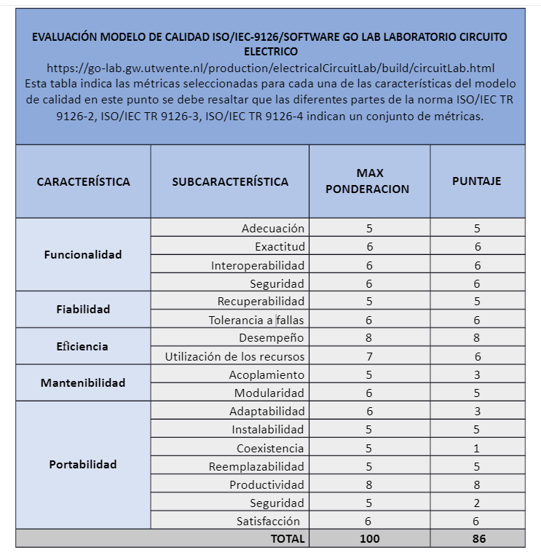

EVALUACION MODULO REGISTRO DE USUARIOS

CARACTERISTICA | SUBCARACTERISTICA | SUB-SUBCARACTERITICAS | PREGUNTA DE METRICA | FORMULA | DEFINICION DE FORMULA | RESULTADO | ANALISIS (VRRC VS RM) | RESULTADOS X SUBCATEGIRIA | RESULTADO POR CARACTERISTICA | CONCLUSIONES | RECOMENDACIONES..

